3.1
n | 1 | 2 | 3 | 4 | 5 | 6 | 7 | 8 | 9 | 10 | номер элемента
Tв, час | 4 | 6.5 | 8.5 | 12 | 3.8 | 7.3 | 2.4 | 8 | 7 | 7.5 | среднее время восстановления элемента
t, час | 40 | 21 | 20 | 18 | 19 | 18 | 16 | 18 | 21 | 23 | время работы элемента
P(t) | 0.97 | 0.99 | 0.98 | 0.95 | 0.96 | 0.99 | 0.94 | 0.95 | 0.99 | 0.98 | вероятность безотказной работы элемента

T | 62.9703
Тв | 6.4982 |  |  |  |  |  |  |  |  |  | наработка на отказ
Кг | 0.9065 |  |  |  |  |  |  |  |  |  | среднее время восстановления
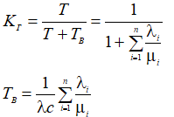
 |  |  |  |  |  |  |  |  |  |  | Коэффициент готовности

λi | 0.000761 | 0.000479 | 0.001010 | 0.002850 | 0.002149 | 0.000558 | 0.003867 | 0.002850 | 0.000479 | 0.000878
μi | 0.2500 | 0.1538 | 0.1176 | 0.0833 | 0.2632 | 0.1370 | 0.4167 | 0.1250 | 0.1429 | 0.1333
λi/μi | 0.0030 | 0.0031 | 0.0086 | 0.0342 | 0.0082 | 0.0041 | 0.0093 | 0.0228 | 0.0034 | 0.0066
λс | 0.015881

3.2
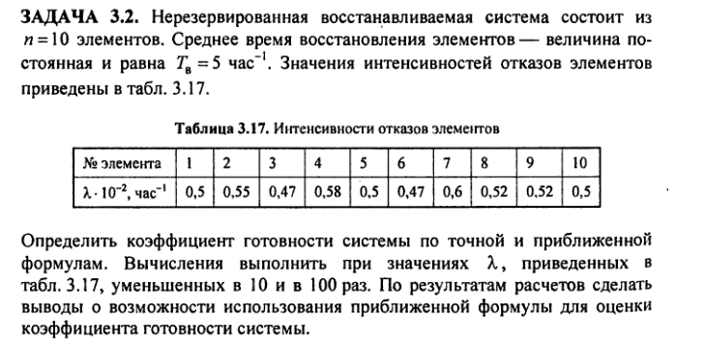

n | 1 | 2 | 3 | 4 | 5 | 6 | 7 | 8 | 9 | 10
λi | 0.005 | 0.0055 | 0.0047 | 0.0058 | 0.005 | 0.0047 | 0.006 | 0.0052 | 0.0052 | 0.005
λi*10^(-1) | 0.0005 | 0.00055 | 0.00047 | 0.00058 | 0.0005 | 0.00047 | 0.0006 | 0.00052 | 0.00052 | 0.0005
λi*10^(-2) | 0.00005 | 0.000055 | 0.000047 | 0.000058 | 0.00005 | 0.000047 | 0.00006 | 0.000052 | 0.000052 | 0.00005
Tв | 5
μ | 0.2
λ | 0.0521

Для λi
Точная:
Кг | 0.79333597779
 |  |  |  |  |  |  |  |  |  |  | Погрешность | 2.53 | %
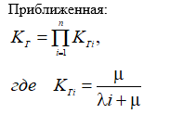
Приближенная:
Кгi | 0.9756097561 | 0.97323600973 | 0.9770395701 | 0.97181729835 | 0.9756097561 | 0.9770395701 | 0.97087378641 | 0.9746588694 | 0.9746588694 | 0.9756097561
Кг | 0.77325646241

Для λi*10^(-1)
λ | 0.00521
Точная:
Кг | 0.97461137371
 |  |  |  |  |  |  |  |  |  |  | Погрешность | 0.0299 | %
Приближенная:
Кгi | 0.99750623441 | 0.99725754176 | 0.99765550955 | 0.99710838568 | 0.99750623441 | 0.99765550955 | 0.99700897308 | 0.99740674247 | 0.99740674247 | 0.99750623441
Кг | 0.97431958203

Для λi*10^(-2)
λ | 0.000521
Точная:
Кг | 0.99740176839
 |  |  |  |  |  |  |  |  |  |  | Погрешность | 0.0003 | %
Приближенная:
Кгi | 0.99975006248 | 0.9997250756 | 0.99976505521 | 0.99971008408 | 0.99975006248 | 0.99976505521 | 0.99970008997 | 0.99974006758 | 0.99974006758 | 0.99975006248
Кг | 0.99739873056

3.5
Вариант 6
Exp(0,005)
λ | 0.005
Tв | 12
T | 200
Кг | 0.9434

Коэффициент готовности
n | 1 | 2 | 3 | 4 | 5
λ | 0.005 | 0.01 | 0.015 | 0.02 | 0.025
T | 200 | 100 | 66.67 | 50 | 40
Кг | 0.9434 | 0.8929 | 0.8475 | 0.8065 | 0.7692

